ドメインモデル 、オブジェクト図
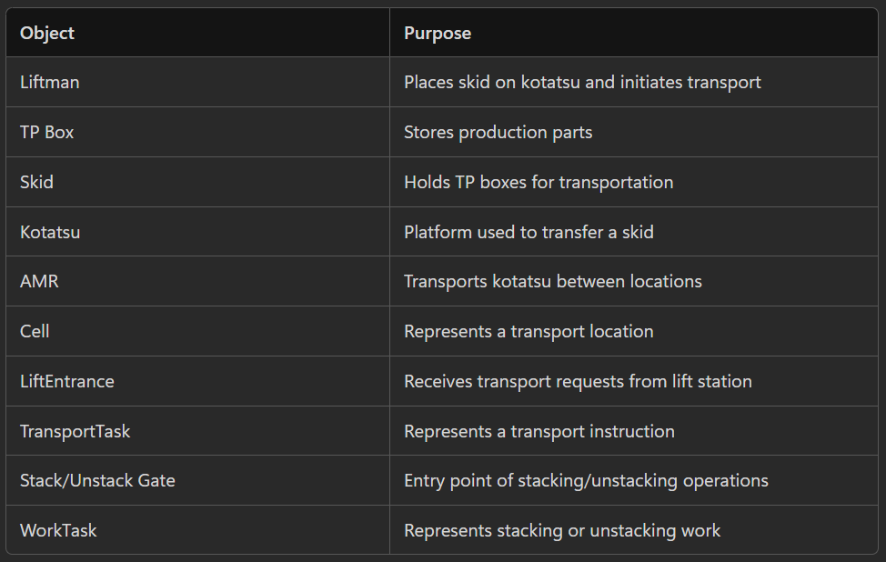
・ドメインモデル・オブジェクト図
WCSドメイン
RMSドメイン
メモ帳

Skit スキット
「保持する」
TP Box TP箱
WCS Domain
Physical Domain - TPBox、Skit、Kotatsu、Cell、AMR、LiftEntrance
Business Domain - TransportTask、StackingTask、Alarm、SystemStatus
skid_id 、スキットID
skit_type、 スキット種類
status、 ステータス
1
tp_box_id、TP箱ID
part_name、部品名
part_no、部品番号
quantity、 数量
Cell セル
Human Domain - Liftman、Administrator
1..N
cell_code、 セルのID
location、 セル位置
cell_type、 セルのタイプ
cell_flag、セルのフラグ
size、セルサイズ
Control Domain - WCS、RMS、PLC

「配置する」
1
0..1
Object Name オブジェクト名称、Purpose 目的
Skit、何をしていますか。

1
「積載する」
0..1
Kotatsu コタツ
Kotatus コタツ
1
Task タスク
kotatsu_id、 コタツID
status、 ステータス
type、種類
kotatsu_id、 コタツID
cell_code、セルコード
name 、名称
coordinate、 座標
size、サイズ
angle、回転
loaded_skit_id、積載スキットID
status、ステータス
occupant_AMR_ID、占有AMRID
is_occupied 占有の有無
1..N
id 、タスクID
robot_id、 ロボットID
start_cell、開始セル
dest_cell、目的地セル
type、タスクタイプ
status、ステータス
phase、フェーズ
instruction、指示
shelf、棚情報
status、 ステータスinput_time 、投入時間
complete_time、 完了時間
Relationship 関係
Kotatsu 1 ---- 0..1 Skid (One Kotatsu may contain zero or one Skid)
LiftEntrance 1 ---- 0..1 Kotatus
「搬送対象」
「管理する」
Skid 1 -------- N TPBox
1
段積み・段バラシ間口
AMR 1 -------- N TransportTask
0..1
「配置する」
1
entrance_id、 間口ID
transport_permission、搬送許可
status、ステータス
1
「配置される」
Cell セル
1
1..N
1
0..N
1
0..N
0..1
cell_code、 セルコード coordinate、 座標
cell_type、 セルタイプ
cell_flag、セルフラグ
Mapマップ
「配置される」
To improve domain thinking rule
Q1: Would this still exist if there were no database?
例：battery_level、part_no、status 回答：Yes
TransportTask 搬送タスク
1
0..1
「積載する」
task_id、タスクID
source、搬送元セル
destination、搬送先セル
status、ステータス
input_time 、投入時間
complete_time、 完了時間
cellセル
kotatsuコタツ
AMR
1
「実行する」
0..1
「管理する」
Q2: Does this exist only to connect another object?
例：skid_id, cell_code, kotatsu_id ⚠️Relationship candidate
回答：Often should become relationships instead of attributes.
「配置する」
1
Skit スキット
0..1
DON`T Confuse with ER Digram .
No need to add foreign key here.
(like relationship ids, tables, FK)
「搬送する」
0..1
skid_id 、スキットID
skit_type、 スキット種類
status、 ステータスinput_time 、投入時間
complete_time、 完了時間
1
Object: Skid Purpose: Carrier of TP Boxes. Attributes: skid_id status type Relations: 1 Skid contains N TPBoxes 1 Skid participates in N TransportTasks
「配置する」
0..1
1
1
「管理する」
「実行する」
0..N
AMR
LiftEntrance リフト間口
段積み・段バラシ 作業タスク
amr_Id、AMRID
current_location現在位置
稼働状態operating_status
電池レベルbattery_level
1
entrance_id、 間口ID
transport_permission、 搬送許可
status、ステータス
task_id、タスクID
task_type、タスク種類
task_status、タスクステータス
1
0..1
「実行する」
1
0..1
AMR
「搬送元する」
「搬送先する」
1..N
ID
name名称
angle
mode
path
location
status
task_id

「搬送する」
1
0..1

0..1
Relationship Diagram can help API design and DB design thinking
「配置される」

Liftman リフトマン
AMR
executes 実行する
operate 操作する
1..N
Kotatsu
コタツ
Transport Task

contains 設置される
0..1
transports 搬送対象
Skit
スキット
1
Kotatsu

contains 積載する
1..N
0..1
carries 設置される

TPBox
TP箱
Skit
スキット

contains 積載する
1..N

TPBox
TP箱

Cell
TransportTask
TransportTask

contains
contains
moves
LiftEntrance
LiftEntrance
Skit

画面詳細
起動準備
起動
運転中
停止

・自動運転中はオレンジ色 （運転中）
・自動運転準備完了は緑色 （起動）
・自動運転準備は黄色 (起動準備）
・各個時はグレー (停止中)
自動モード ⇒ 起動準備 ⇒ 起動 ⇒ 運転中

・AMRの状態表示（赤：異常、青：運転中、緑：待機中）
・AMRの進行ルール（青ライン）
・セル/間口 (オレンジ：リフトセル、工程セル、水色：通路)
▶ RMS開始
RMS 起動

・RMS開始：緑 ⇔ RMS起動：赤（ランプ OFF ）
・RMS停止：赤 ⇔ RMS起動：オレンジ（ ランプ ON ）
・各個切り替え時、実行中の作業で終了
各個モードの時代 マップのセル、コタツ、AMRを選択したら自動でセル番号、コタツ番号、AMR番号入力
・プラウザを聞いた時にマップ読込

FUTABA 管理画面
各個時のみ操作可能 （アコーディオン）

回転角度
^
RMS 起動
起動準備
自動
各個
各個動作
^
0°
90°
180°
-90°

⦿ RMS 停止
AMR番号
コタツ番号
セル番号
回転角度
AMR
各個動作
^
AMR番号
コタツ番号
セル番号
回転角度
^

単体移動
棚搬送
積載移動
キャンセル
段積み・段バラシ工程 作業中のステータス
タスクキャンセル
・AMR番号
・目的地（棚を卸す位置）
AMR
間口番号
スキット状態
作業ステータス
ロボット単体操作
・AMR番号
・目的地
棚搬送操作
・棚番号
棚搬送操作(棚を持ち上げた状態で待機)
・棚番号
・目的地
間口１
充スキット
ロボット取り出
間口２
空スキット
ロボットが積込み​

異常情報 (エラー表示)
タスク状態
設備が作業中の時ステータス表示
Q.決め打ちを確認？？
どちが間口１？どちが間口２？
エラーコード
エラー内容
発生時刻
詳細
E400020
2026/5/30 13:10:35
タスクID
AMR機能
ステータス
タスク種別
目的地
搬送コタツ
RMS
内容
3445007
90001
COMPLETED
COMPLETED
DELIVER_SHELF
28153824
GO_RETURN
詳細
E120010
WCS
内容
2026/7/25 14:10:25
3445007
90002
CANCELED
CANCELED
CANCEL
10002700
ARRIVED

表示内容はAMR
名称、開始セル、終わりセル

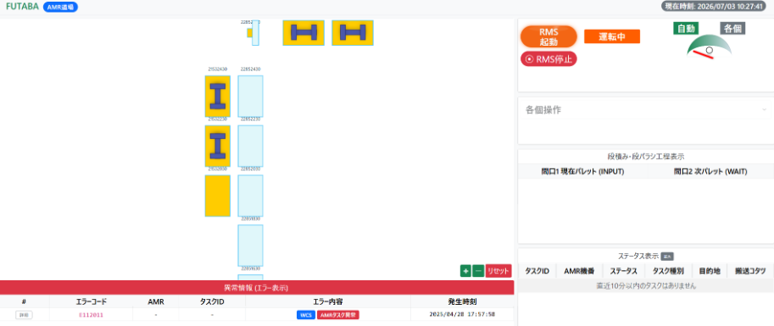

・エラーの詳細をポップアップ

エラー詳細
エラーNo.
23414
E12000
レベル
ERROR
種別―
RMS
エラー内容
AMR初期化異常

エラー詳細
充電ステーションの初期化に失敗しました。
エラー対応
RCSメーカーへお問い合わせください。
エラー時刻
2026/7/25 14:10:25

リセット
閉じる

FUTABA リフト画面

質問
・切り替え可能 ？？
・管理画面から読み込むだけ ？？
（管理画面と一緒：川澄さん）
運転中
各間口のステータスに
切り替え可能性がある

・リフト画面の状態表示（取出：オレンジ色、投入：緑色、作業無：グレー）
間口１
間口２
間口３
取出
投入
作業無
質問：各間口のステータスの切り替えの順番があいますか？
リフト間口状態遷移の確認が終わったら問題無し

基本設計
基本設計書
 |  |  |  |  |  |  |  |  | 符号 | 変更内容 |  |  | 承認 | 審査 | 変更者 | 年月日 |  | 承認 | 点検 | 作成
 |  |  |  |  |  |  |  |  |  |  |  |  |  |  |  |  |  | DEV. | PO
スマファク
システム名
07/07/26
高橋工場 AMR道場 段積み・段バラシ AMR運行システム
リ ン

各機能との相関性を記入、流用する機能を明確にする
・ハードウェア構成図 |  |  |  |  |  |  |  |  | ・アプリケーション構成図
開発環境
Python：3.11.9
- requests == 2.32.3
- flask == 2.3.2
- pillow == 9.5.0

ファクトリー
factory
ドメインオブジェクト
domain_object

コントローラーcontroller
サービス
service
リポジトリ
repository
DBクエリ

APIクライアント
api_client
RMS

・ネットワーク構成図 |  |  |  |  |  |  |  |  | ・画面一覧
 |  |  |  |  |  |  |  |  | No. | 管理番号 |  | 名称 |  | 概要 |  | 備考
 |  |  |  |  |  |  |  |  | 1 |  |  | WCS管理画面 |  | 管理用画面 |  | 全体の管理表示画面
 |  |  |  |  |  |  |  |  | 2 |  |  | リフト操作画面 |  | リフト作業者画面 |  | リフト間口の作業者用画面

番号xxxx URL入力により読み出し 対象機器：PC
・画面遷移図 |  |  |  |  |  |  |  |  | 詳細設計（全体象）
 |  |  |  |  |  |  |  |  | 概要 |  |  | クラス名 |  | 基底クラス |  | 係数、メソッド
 |  |  |  |  |  |  |  |  | アプリケーションを起動 |  |  |  |  |  |  | create_app

ファクトリー
factory
ドメインオブジェクト
domain_object

➀
管理者コントローラーadmin_controller
管理サービス
manage_service
管理リポジトリ
manage_repository
DBクエリ
wcs_sql.query

②
RMS各個作業サービス
rms_manual_service

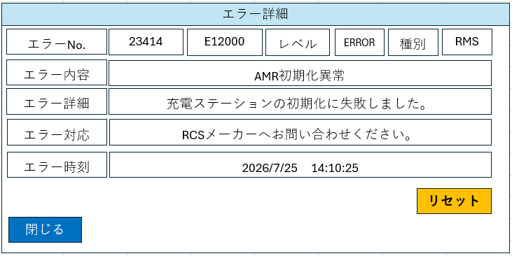
V
RMS初期化サービス
rms_initialization_service
APIクライアント
post_rms_api
RMS

番号xxxx URL入力により読み出し 対象機器：PC
RMSモニタリンサービス
rms_monitoring_service

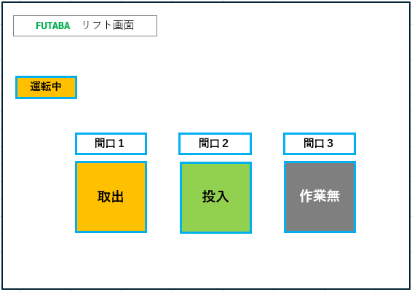
③
APIクライアント
rms_callback_api
RMSコールバックサービス
rms_callback_service
RMS

ファクトリー
factory
ドメインオブジェクト
domain_object
④

リフトマンコントローラーliftman_controller
リフトサービス
lift_service
リフトリポジトリlift_repository
DBクエリ
wcs_sql.query

⑤
iotdsサービスiotds_service
iotdsリポジトリiotds_repository
DBクエリiotds_sql.query

⑥

運用サービスoperation_service
運用リポジトリoperation_repository
DBクエリ
wcs_sql.query

APIクライアント
operation_rms_api
APIクライアント
post_rms_api
RMS

構成ページ
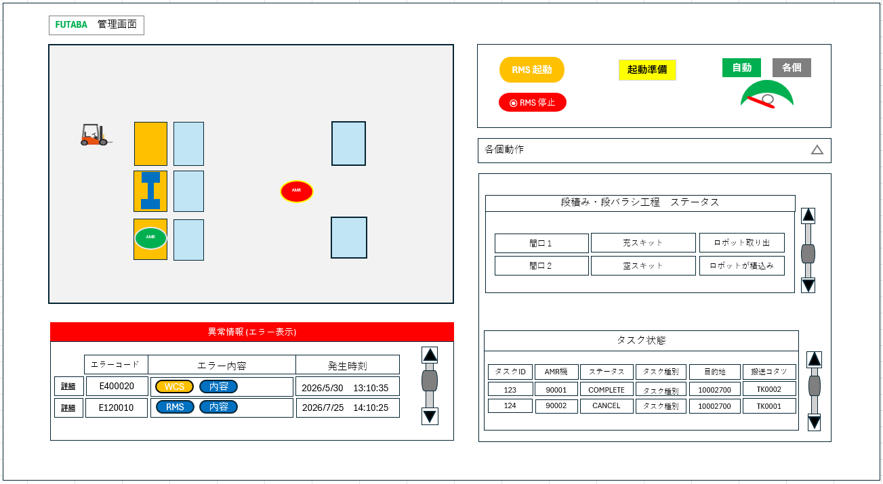
画面レイアウト
表示条件
・画面構成図 |  |  | 名称 | WCS管理画面 |  |  |  | 1/ | ・詳細設計（サブフォロー）
 |  |  |  |  |  |  |  |  | 呼出元 |  |  | 内容
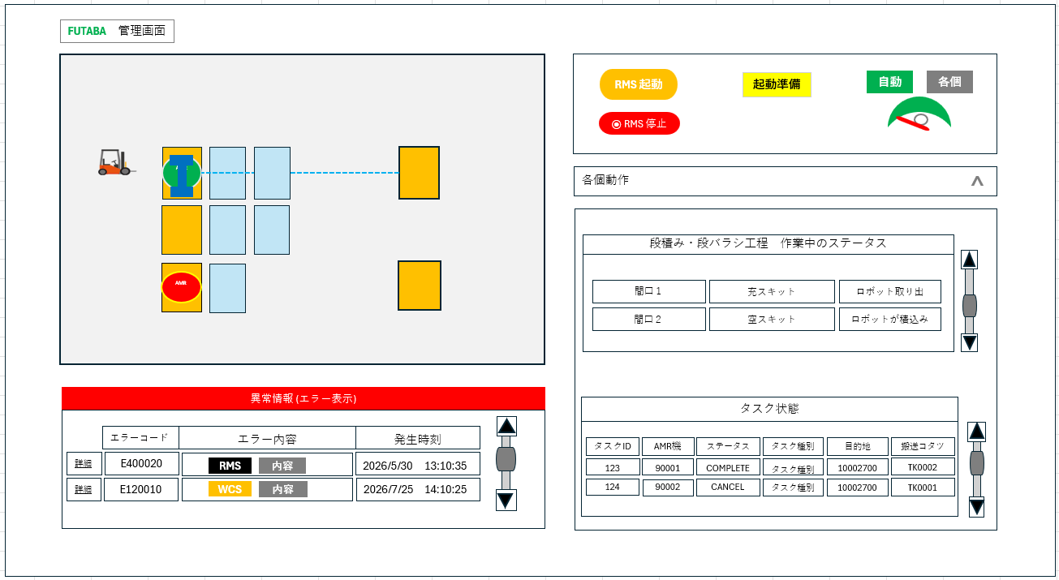
④
⑦
URL入力により読み出し
PC画面に表示を基本となる
①
⑥
⑤
 |  |  |  |  |  |  |  |  | クラス名 |  | 基底クラス |  |  | 関数、メソッド名
⑧
⑨
 |  |  |  |  |  |  |  |  | 処理フロー |  |  |  | 処理内容

⑩
②
③

画面項目一覧
No. | 項目名 | 内容 | コントロール |  | 編集 | 選択 | 初期値 | 条件
1 | マップ | RMSのマップ表示 | SVG |  | ✕ | ◯ | ― | ―
2 | エラー表示 | エラー表示 | 表 |  | ✕ | ◯ | 発生中のエラー | ―
3 | エラー詳細 | エラー詳細表示 | ボタン |  | ✕ | ◯ | ― | ―
4 | RMS | RMSの運転中表示 | ランプ |  | ✕ | ✕ | ― | ―
5 | RMS停止 | RMS停止・開始切替 | ボタン |  | ✕ | ◯ | ― | 1回押す
6 | 起動準備 | 運転開始準備ボタン | ボタン |  | ✕ | ◯ | ― | 自動モード中、２回押す
7 | 自動各個モード | 自動、各個のモード切替 | ボタン |  | ✕ | ◯ | ― | ―
8 | 各個動作 | 各個動作画面 | アコーディオン |  | ✕ | ◯ | ― | 各個モード中
9 | 段積・段バラシ間口 | 作業中のステータス表示 | ランプ |  | ✕ | ✕ | ― | ―
10 | タスク状態 | 発生タスクの表示 | 表 |  | ✕ | ✕ | ― | ―

画面アクシュン定義
No. | 項目名 | 番号 | 操作 | 内容
1 | AMR(マップ) | AFC000 | 選択 | 画面表示初期時間、定期変更でAMRの位置状態を表示、各個時間にAMR番号に入力
2 | コタツ(マップ) | AFC001 | 選択 | 画面表示初期時間、定期変更でコタツの位置状態を表示、各個時間にコタツ番号に入力
3 | セル(マップ) | AFC002 | 選択 | 画面表示初期時間、定期変更でセルの位置状態を表示、各個時間にセル番号に入力
4 | エラー表示 | AFC003 | ― | 発生したエラーの概要を表示させる |  |  |  |  | メッセージ一覧
5 | エラーコード | AFC004 | 選択 | 表示しているエラーの詳細をポップアップ表示させる |  |  |  |  | No. | メッセージ |  |  |  |  | 分類 |  | 備考
6 | RMS | AFC005 | ― | 定期更新でRMSの稼働状態表示させる
7 | RMS停止・開始 | AFC006 | 選択 | RMSステータスを停止⇒開始、開始⇒停止する
8 | 起動準備 | AFC007 | 選択 | 自動モード中に押すことで、RMSの起動状態を確認し、起動待ちへ移動する
9 | 起動 | AFC008 | 選択 | 起動待ち状態から、自動運転を開始する
10 | 自動モード | AFC009 | 選択 | 自動モード⇒各個モードに切り替える
11 | 各個動作 | AFC010 | 選択 | 各個モード時に各個操作画面を開く(アコーディオンメニュー)
12 | 作業ステータス | AFC011 | 選択 | 段積み・段バラシ工程を作業されたステータスを表示する

構成ページ
・画面構成図 |  |  | 名称 | WCS管理画面 |  |  |  | 2/

アコーディオンメニュー

詳細ボタンを押して、詳細表示

リセットで表示を表から表表示にする

ER図
スキマー名 - futaba-taka-doujou

m_error
t_error_log
m_kotatsu
t_kotatsu_status
kotatsu_id: int
loaded_pallet_id: int
current_position: int
created_date: datetime
updated_date: datetime: str
error_code: str
error_category:str
error_summary: str
error_operation: str
error_description: str rms_error_code: str
error_level:str
created_date: str
updated_date: str: str
error_num: int
error_code:str
task_id: int
robot_id: int
error_datetime: datetime rms_error_code: str
is_completed:str
created_date: datetime
updated_date: datetime: str
kotatsu_id: int
kotatsu_type: int
created_date: datetime
updated_date: datetime: str

ErrorLog エラーログ
error_num、タスクID
error_code、エラーコード
error_category、エラー種別
error_summary、エラーまとめ
error_operation エラー運用
error_description、エラー説明
error_level、エラーレベル
rms_error_code、RMSエラーコード
task_id、タスクID
robot_id、ロボットID
error_datetime エラー時刻
is_completed、完了フラグ

m_location
t_rms_error
t_location
id: int
athena_id: int
system_code: int
fault_status: int
occurrence_time: datetime device_id: str
cell_code:str
created_date: datetime
updated_date: datetime: str
cell_code: int
cell_type: str
cell_name: str
cell_description: str
plat_no: int
seq_no: int
created_date: datetime
updated_date: datetime
line_id: int
kotatsu_id: int
transport_permission: datetime
has_reservation: int
transport_status: int
created_date: datetime
updated_date: datetime

